eps
(*1) Los documentos de identificación para efectuar la afiliación son:

Menores de siete (7) años: registro civil de nacimiento
Mayores de siete (7) años y menores de 18 años: Tarjeta de Identidad
Mayores de edad (18 años): cédula de ciudadanía
Extranjeros: cédula de extranjería, pasaporte, carné diplomatico o salvo conducto de permanencia, según corresponda
Refugiados o asilados: pasaporte de la Organización de las Naciones Unidas

(*2) Fotocopia de los Registros Civiles de nacimiento necesarios para acreditar el parentesco con el cotizante, según el familiar que vaya a afiliar, así:

Padres: registro civil del cotizante.
Hijo: registro civil del hijo.
Hermano: registro civil del cotizante y del hermano.
Abuelo: registro civil del cotizante y del padre o madre, según corresponda.
Bisabuelo: registro civil del cotizante, del padre o madre y del abuelo, según corresponda.
Nieto: registro civil del cotizante, del hijo del cotizante y del nieto.
Bisnieto: registro civil del cotizante, del hijo del cotizante y del nieto que corresponda y del bisnieto.
Tío: registro civil del cotizante, del padre o madre correspondiente y del tío.
Sobrino: registro civil del cotizante, del hermano del cotizante y del sobrino.

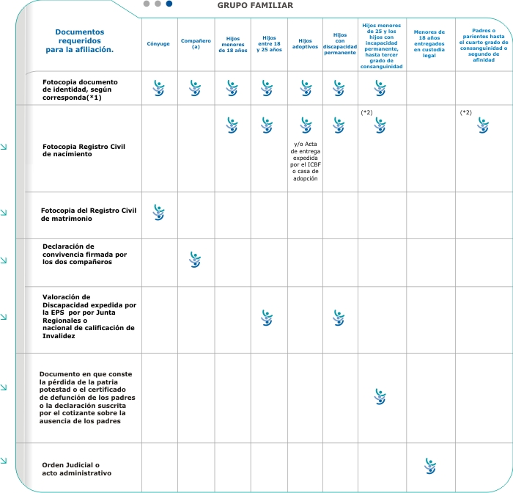
DOCUMENTOS NECESARIOS PARA AFILIACION A EPS SEGÚN EL PARENTESCO (se señalan con una equis (x) los documentos a presentar | CONYUGUE | COMPAÑERO (A) | HIJOS MENORES DE 18 AÑOS | HIJOS ENTRE 18 Y 25 AÑOS | HIJOS ADOPTIVOS | HIJOS CON DISCAPACIDAD PERMANENTE | HIJOS MENORES DE 25 AÑOS Y LOS HIJOS CON INCAPACIDAD PERMANENTE HASTA TERCER GRADO DE CONSAGUINIDAD | Menores de 18 años entregados en custodia legal | PADRES O PARIENTES HASTA EL CUARTO GRADO DE CONSAGUINIDAD O SEGUNDO GRADO DE AFINIDAD | MENORES DE 18 AÑOS ENTREGADOS EN CUSTODIA LEGAL
Fotocopia legible y sin enmendaduras del documento de identificación De 0 a 7 años Registro Civil De 7 a 18 años tarjeta de Identidad o pasaporte De 18 años en adelante cédula de ciudadanÍa o de Extranjería, Carné diplomático o pasaporte. Para el trabajador no es válido el pasaporte | X | X | X | X | X | X | X
Fotocopia registro civil de Nnacimiento |  |  | X | X | X y/o Acta de entrega expedida por el ICBF o casa de adopción | X | X |  | X
Fotocopia registro civil de matrimonio | X
Declaracion de convivencia firmada por los dos compañeros |  | X
Valoración de discapacidad expedida por la EPS por junta regional o nacional de calificación de invalidez |  |  |  | X |  | X
Documento en que conste la pérdida de la patria potestad o el certificado de defuncón de los padres o la declaración suscrita por el cotizante sobre la ausencia de los padres |  |  |  |  |  |  | X
Orden judicial o acto administrativo |  |  |  |  |  |  |  | X

